Sheet1
AU MOTOR
อู๋ มอเตอร์
300/182 หมู่ 5 ซอย รพ.บางละมุง ต.นาเกลือ อ.บางละมุง จ.ชลบุรี 20150
300/182 Moo.5 Soi Banglamung Hospital,Naklua,Banglamung,Cholburi 20150
TEL/FAX038-726-596 MOBILE 089-938-9946 E-mail:aumotor_dd@hotmail.com
Quotation/ใบเสนอราคา
 | To | THE ZIGN HOTEL | Date: | 2015-10-16
 | Attn | CHIEF ENGINEER | No: | 58/10/96
 | Detail: | มอเตอร์เป่าลมเตาฟู่ (ครัวจีน ) 220 V

 | Item | Description | Qty | Price | Discount | Amount

 |  | มมเตอร์เป่าลมเต่ฟู่ (ครัวจีน) 220 V |  |  |  | 3,350.00
 |  | พันขดลวดใหม่
 |  | เปลี่ยนลูกปืน
 |  | ซ่อมฝาเบ้าลูกปืน
 |  | ตั้งศูนย์ใบพัดมอเตอร์
 |  | เปลี่ยน แค๊ป รัน
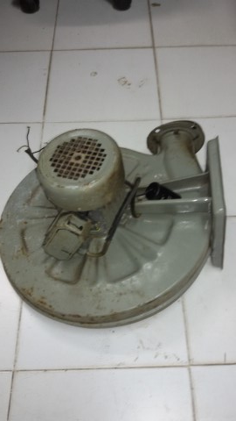

 | AU MOTOR
 | THANASET SRITHAMMACHART
 | MOBILE 089-938-9946

